puntafzuiging 502-PU-42-3
Klantnaam |  |  | gecontroleerd | vervangen | n v t | defect | datum | 2018-04-11
Locatie |  |  |  |  |  |  | monteur
Gebouw |  | BPO
Betreft |  | Dakafzuigventilatoren
Onderdeel |  | Puntafzuiging reactor AB
Code |  | 502-PU-042
code | no | te controleren |  |  |  |  | opmerkingen
L8 | 1 | reinigen van ventilator | x |  |  |  | Wordt 4x P/J gedaan door Peeters
L8 | 2 | opgenomen vermogen motor |  |  | x |  | Niet aanrakingsveilig
L8 | 3 | lagering | x |  |  |  | visueel gecontroleerd
L8 | 4 | V-snaar spannen uitlijnen | x |  |  |  | V snaar wordt vervangen
L8 | 5 | werkschakelaar | x |  |  |  | visueel gecontroleerd
L8 | 6 | elektra aansluiting | x |  |  |  | visueel gecontroleerd
L8 | 7 | onbalans | x |  |  |  | visueel gecontroleerd
L8 | 8 | trillingsdempers | x |  |  |  | visueel gecontroleerd
L8 | 9 | algemene staat van ventilator | x |  |  |  | In slechte staat, moet vervangen worden

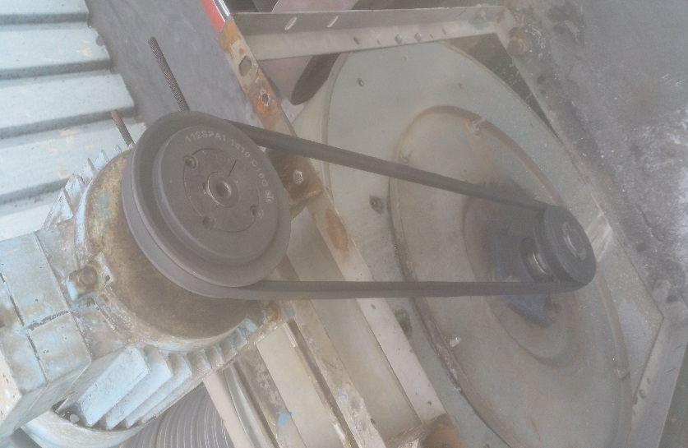

 |  | werk gereed | ja

puntafzuiging 502-PU-056
Klantnaam |  |  | gecontroleerd | vervangen | n v t | defect | datum | 2018-01-17
Locatie |  |  |  |  |  |  | monteur
Gebouw |  | BPO
Betreft |  | Dakafzuigventilatoren
Onderdeel |  | Puntafzuiging verdunketel west
Code |  | 502-PU-056
code | no | te controleren |  |  |  |  | opmerkingen
L8 | 1 | reinigen van ventilator | x |  |  |  | visueel gecontroleerd
L8 | 2 | opgenomen vermogen motor |  |  | x |  | Niet aanrakingsveilig
L8 | 3 | lagering | x |  |  |  | visueel gecontroleerd
L8 | 4 | V-snaar spannen uitlijnen | x |  |  |  | uitgevoerd
L8 | 5 | werkschakelaar | x |  |  |  | visueel gecontroleerd
L8 | 6 | elektra aansluiting | x |  |  |  | visueel gecontroleerd
L8 | 7 | onbalans | x |  |  |  | visueel gecontroleerd
L8 | 8 | trillingsdempers | x |  |  |  | visueel gecontroleerd
L8 | 9 | algemene staat van ventilator |  |  |  |  | In slechte staat.

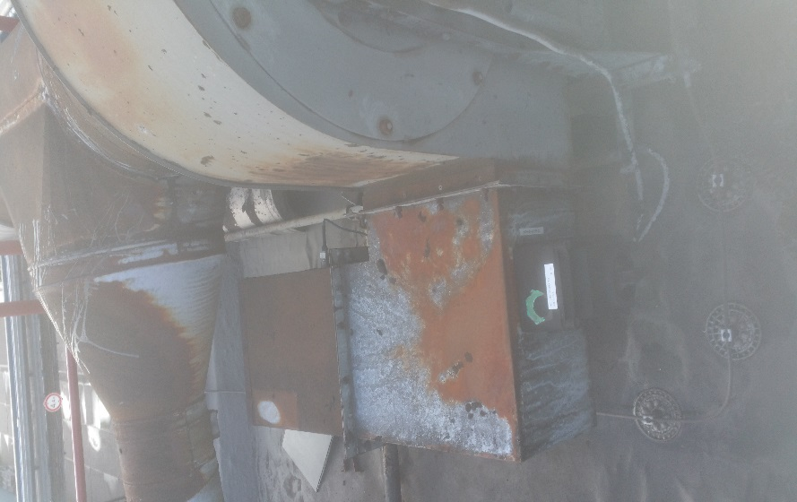

 |  | werk gereed

puntafzuiging 502-PU-054
Klantnaam |  |  | gecontroleerd | vervangen | n v t | defect | datum | 2018-01-17
Locatie |  |  |  |  |  |  | monteur
Gebouw |  | BPO
Betreft |  | Dakafzuigventilatoren monsterkraan
Onderdeel |  | Reactor West
Code |  | 502-PU-054
code | no | te controleren |  |  |  |  | opmerkingen
L8 | 1 | reinigen van ventilator | x |  |  |  | Gecontroleerd
L8 | 2 | opgenomen vermogen motor |  |  | x |  | Niet aanrakingsveilig
L8 | 3 | lagering | x |  |  |  | Visueel gecontroleerd
L8 | 4 | V-snaar spannen uitlijnen | x |  |  |  | Gecontroleerd
L8 | 5 | werkschakelaar | x |  |  |  | Visueel gecontroleerd
L8 | 6 | elektra aansluiting | x |  |  |  | Visueel gecontroleerd
L8 | 7 | onbalans | x |  |  |  | Visueel gecontroleerd
L8 | 8 | trillingsdempers | x |  |  |  | Visueel gecontroleerd
L8 | 9 | algemene staat van ventilator | x |  |  |  | Slecht, overkap is aangetast door corrosie
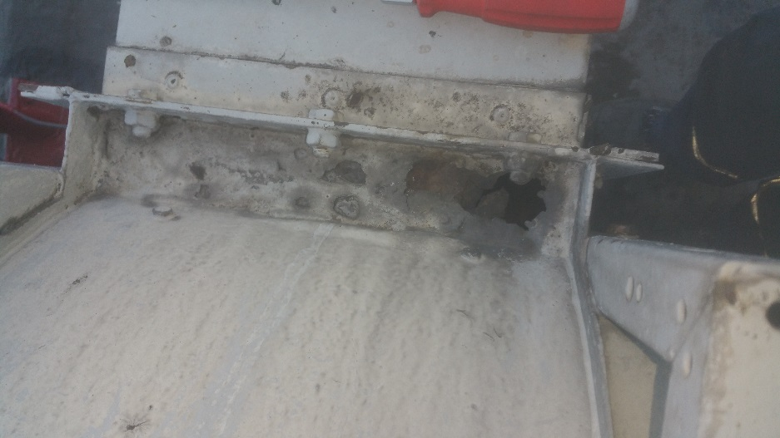

 |  | werk gereed

puntafzuiging 502-PU-061-3
Klantnaam |  |  | gecontroleerd | vervangen | n v t | defect | datum | 2018-04-11
Locatie |  |  |  |  |  |  | monteur
Gebouw |  | BPO
Betreft |  | Dakafzuigventilatoren
Onderdeel |  | Puntafzuiging reactor HR
Code |  | 502-PU-061
code | no | te controleren |  |  |  |  | opmerkingen
L8 | 1 | reinigen van ventilator | x |  |  |  | Wordt 4x P/J schoongemaakt door Peeters
L8 | 2 | opgenomen vermogen motor |  |  | x |  | Niet aanrakingsveilig
L8 | 3 | lagering | x |  |  |  | Visueel gecontroleerd
L8 | 4 | V-snaar spannen uitlijnen | x |  |  |  | Aangespannen en uitgelijnd
L8 | 5 | werkschakelaar | x |  |  |  | Visueel gecontroleerd
L8 | 6 | elektra aansluiting | x |  |  |  | Visueel gecontroleerd
L8 | 7 | onbalans | x |  |  |  | Visueel gecontroleerd
L8 | 8 | trillingsdempers | x |  |  |  | Visueel gecontroleerd
L8 | 9 | algemene staat van ventilator | x |  |  |  | Motor is in slechte staat en Vent.
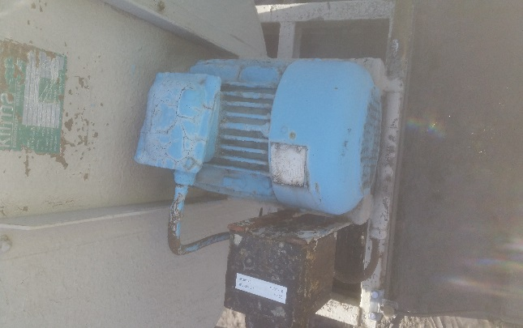

 |  | werk gereed

